关系图
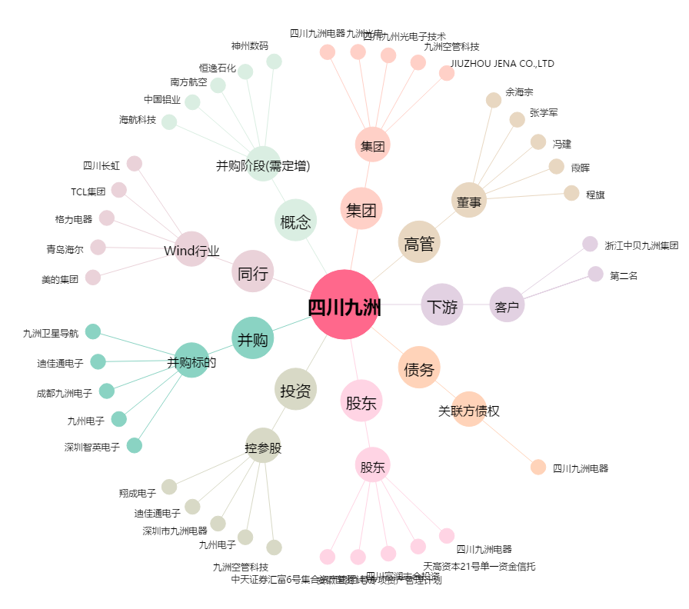
四川九洲[000801.SZ] - 关系概览图

